sunny
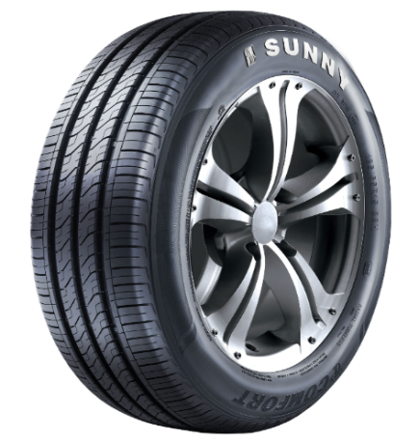
NP118
IPC | BRAND | TYPE | INCH | PATTERN | SIZE | LI&SI | QTY IN 40HQ | ORDER | 40"HC | PHOTO
6240 | SUNNY | HP | 13 | NP118 | 155/65R13 | 73 T | 2180 | 0
6037 | SUNNY | HP | 13 | NP118 | 155/70R13 | 75 T | 2150
6293 | SUNNY | HP | 14 | NP118 | 175/60R14 | 79 H | 1750
6295 | SUNNY | HP | 14 | NP118 | 195/60R14 | 86 H | 1380
6232 | SUNNY | HP | 14 | NP118 | 195/70R14 | 91 T | 1350
6276 | SUNNY | HP | 15 | NP118 | 175/65R15 | 84 T | 1600
1110415 | SUNNY | HP | 12 | NP203A | 155/70R12 | 73 T | 2300
1103244 | SUNNY | HP | 13 | NP203 | 175/60R13 | 77 T | 2100
1104483 | SUNNY | HP | 14 | NP203 | 165/55R14 | 72 H | 2200
1107196 | SUNNY | HP | 15 | NP203 | 165/50R15 | 72 T | 1800
1106855 | SUNNY | HP | 15 | NP203 | 225/70R15 | 100 H | 1000
0761 | SUNNY | HP | 13 | NP226 | 165/65R13 | 77 T | 1970 |  |  | 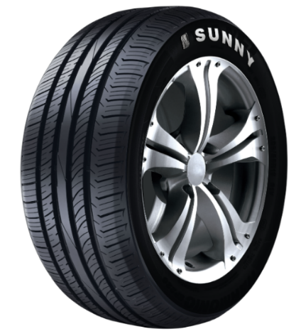
0620 | SUNNY | HP | 13 | NP226 | 165/70R13 | 79 T | 1850
1103792 | SUNNY | HP | 13 | NP226 | 175/70R13 | 82 T | 1950
1102099 | SUNNY | HP | 13 | NP226 | 185/70R13 | 86 T | 1655
0285 | SUNNY | HP | 14 | NP226 | 155/65R14 | 75 T | 2000
1103509 | SUNNY | HP | 14 | NP226 | 165/60R14 | 75 H | 2050
1103510 | SUNNY | HP | 14 | NP226 | 165/65R14 | 79 T | 2000
0112 | SUNNY | HP | 14 | NP226 | 165/70R14 | 85/XL T | 1780
1103231 | SUNNY | HP | 14 | NP226 | 175/65R14 | 82 T | 1750
1103237 | SUNNY | HP | 14 | NP226 | 175/70R14 | 84 T | 1650
1103259 | SUNNY | HP | 14 | NP226 | 185/60R14 | 82 H | 1650
1103793 | SUNNY | HP | 14 | NP226 | 185/65R14 | 86 H | 1650
1103275 | SUNNY | HP | 14 | NP226 | 185/70R14 | 88 T | 1500
1103506 | SUNNY | HP | 15 | NP226 | 165/60R15 | 81/XL H | 1700
1104033 | SUNNY | HP | 15 | NP226 | 175/50R15 | 75 H | 1780
1101852 | SUNNY | HP | 15 | NP226 | 175/60R15 | 81 H | 1550
1105120 | SUNNY | HP | 15 | NP226 | 185/50R15 | 79 V | 1500
0543 | SUNNY | HP | 15 | NP226 | 185/55R15 | 82 V | 1460
1102934 | SUNNY | HP | 15 | NP226 | 185/60R15 | 88/XL V | 1520
1103258 | SUNNY | HP | 15 | NP226 | 185/65R15 | 88 H | 1550
1103242 | SUNNY | HP | 15 | NP226 | 195/50R15 | 82 V | 1400
1103254 | SUNNY | HP | 15 | NP226 | 195/55R15 | 85 V | 1500
1103235 | SUNNY | HP | 15 | NP226 | 195/60R15 | 88 V | 1320
1103234 | SUNNY | HP | 15 | NP226 | 195/60R15 | 88 H | 1320
NP226
1103256 | SUNNY | HP | 15 | NP226 | 195/65R15 | 91 H | 1250
1105495 | SUNNY | HP | 15 | NP226 | 195/65R15 | 95/XL H | 1250
1105238 | SUNNY | HP | 15 | NP226 | 195/65R15 | 91 V | 1250
1103507 | SUNNY | HP | 15 | NP226 | 205/60R15 | 91 H | 1450
1103794 | SUNNY | HP | 15 | NP226 | 205/65R15 | 94 V | 1050
1103887 | SUNNY | HP | 15 | NP226 | 205/70R15 | 96 H | 1200
3035 | SUNNY | HP | 15 | NP226 | 215/70R15 | 98 H | 1050
1103858 | SUNNY | HP | 16 | NP226 | 185/55R16 | 83 V | 1350
1105501 | SUNNY | HP | 16 | NP226 | 185/55R16 | 87/XL V | 1350
1103252 | SUNNY | HP | 16 | NP226 | 195/55R16 | 87 V | 1350
9749 | SUNNY | HP | 16 | NP226 | 195/60R16 | 89 H | 1250
1103078 | SUNNY | HP | 16 | NP226 | 205/55R16 | 91 V | 1250
1105497 | SUNNY | HP | 16 | NP226 | 205/55R16 | 94/XL V | 1250
9744 | SUNNY | HP | 16 | NP226 | 205/60R16 | 92 H | 1050
1105413 | SUNNY | HP | 16 | NP226 | 205/65R16 | 95 V | 1300
3031 | SUNNY | HP | 16 | NP226 | 215/55R16 | 93 V | 1050
1104967 | SUNNY | HP | 16 | NP226 | 215/55R16 | 97/XL V | 1050
1105499 | SUNNY | HP | 16 | NP226 | 215/55ZR16 | 97/XL W | 1050
1101821 | SUNNY | HP | 16 | NP226 | 215/60R16 | 95 H | 1300
1103888 | SUNNY | HP | 16 | NP226 | 215/65R16 | 98 V | 1100
2204 | SUNNY | HP | 16 | NP226 | 225/60R16 | 98 V | 990
1103682 | SUNNY | HT | 15 | NU025 | 235/75R15 | 105 T | 750 |  |  | 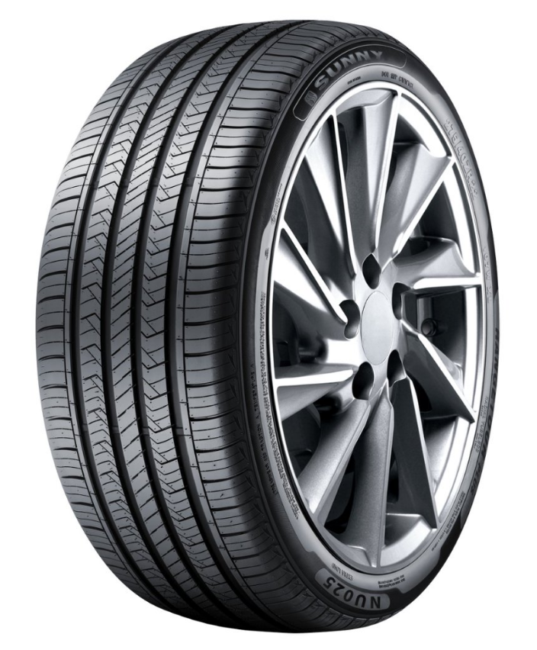
1101931 | SUNNY | HT | 16 | NU025 | 215/70R16 | 100 H | 900
1100399 | SUNNY | HT | 16 | NU025 | 225/70R16 | 103 H | 850
1100408 | SUNNY | HT | 16 | NU025 | 235/60R16 | 100 V | 900
1103416 | SUNNY | HT | 16 | NU025 | 235/70R16 | 106 H | 780
1104006 | SUNNY | HT | 16 | NU025 | 245/70R16 | 107 H | 750
1101934 | SUNNY | HT | 16 | NU025 | 265/70R16 | 112 T | 670
1103958 | SUNNY | HT | 16 | NU025 | 275/70R16 | 114 T | 600
1104600 | SUNNY | HT | 17 | NU025 | 215/60R17 | 96 V | 970
1103956 | SUNNY | HT | 17 | NU025 | 225/60R17 | 99 V | 850
1102112 | SUNNY | HT | 17 | NU025 | 225/65R17 | 102 V | 800
1100407 | SUNNY | HT | 17 | NU025 | 235/60R17 | 102 H | 800
1100400 | SUNNY | HT | 17 | NU025 | 235/65R17 | 104 H | 780
1104606 | SUNNY | HT | 17 | NU025 | 245/65R17 | 111/XL T | 700
1103520 | SUNNY | HT | 17 | NU025 | 245/70R17 | 110 T | 700
1102960 | SUNNY | HT | 17 | NU025 | 255/60R17 | 106 H | 700
1101348 | SUNNY | HT | 17 | NU025 | 265/65R17 | 112 T | 670
1101122 | SUNNY | HT | 17 | NU025 | 265/70R17 | 115 T | 600
1100409 | SUNNY | HT | 17 | NU025 | 285/65R17 | 116 H | 650
1100401 | SUNNY | HT | 18 | NU025 | 225/55R18 | 98 V | 840
1103961 | SUNNY | HT | 18 | NU025 | 225/60R18 | 104/XL V | 800
1103685 | SUNNY | HT | 18 | NU025 | 235/50ZR18 | 101/XL W | 850
1101794 | SUNNY | HT | 18 | NU025 | 235/55R18 | 100 V | 800
1103518 | SUNNY | HT | 18 | NU025 | 235/60R18 | 107/XL V | 780
1100398 | SUNNY | HT | 18 | NU025 | 245/60R18 | 105 H | 750
1103368 | SUNNY | HT | 18 | NU025 | 255/70R18 | 113 T | 650
1103963 | SUNNY | HT | 18 | NU025 | 265/60R18 | 114/XL H | 700
1100410 | SUNNY | HT | 18 | NU025 | 265/65R18 | 114 H | 600
1102985 | SUNNY | HT | 18 | NU025 | 265/70R18 | 116 H | 600
1103954 | SUNNY | HT | 18 | NU025 | 275/65R18 | 116 T | 590
NU025
1103966 | SUNNY | HT | 18 | NU025 | 285/60R18 | 116 H | 550
1103504 | SUNNY | HT | 19 | NU025 | 235/40ZR19 | 96/XL W | 900
1103517 | SUNNY | HT | 19 | NU025 | 235/55R19 | 101 V | 700
1102871 | SUNNY | HT | 20 | NU025 | 235/55R20 | 102 V | 650
1100402 | SUNNY | HT | 20 | NU025 | 245/45ZR20 | 103/XL W | 720
1103636 | SUNNY | HT | 20 | NU025 | 275/40ZR20 | 106/XL W | 650
1104603 | SUNNY | HT | 20 | NU025 | 275/55R20 | 117/XL V | 520
1103880 | SUNNY | HT | 20 | NU025 | 275/60R20 | 115 H | 500
1102986 | SUNNY | HT | 20 | NU025 | 285/50R20 | 116/XL V | 500
1100404 | SUNNY | HT | 21 | NU025 | 245/35R21 | 96/XL W | 720
1100405 | SUNNY | HT | 21 | NU025 | 265/45R21 | 104 W | 580
1100406 | SUNNY | HT | 21 | NU025 | 275/50R21 | 113/XL W | 700
1100403 | SUNNY | HT | 21 | NU025 | 285/30R21 | 100/XL W | 800
1102707 | SUNNY | HT | 22 | NU025 | 275/40ZR22 | 107/XL W | 560
1103862 | SUNNY | HT | 22 | NU025 | 275/50R22 | 111 V | 550
1103884 | SUNNY | HT | 22 | NU025 | 285/45R22 | 114/XL V | 500
1108625 | SUNNY | UHP | 17 | NA301 | 195/40ZR17 | 81/XL W | 1250 |  |  | 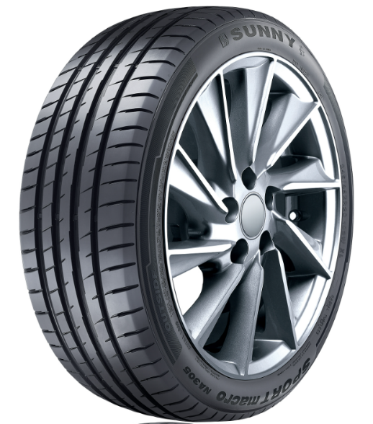 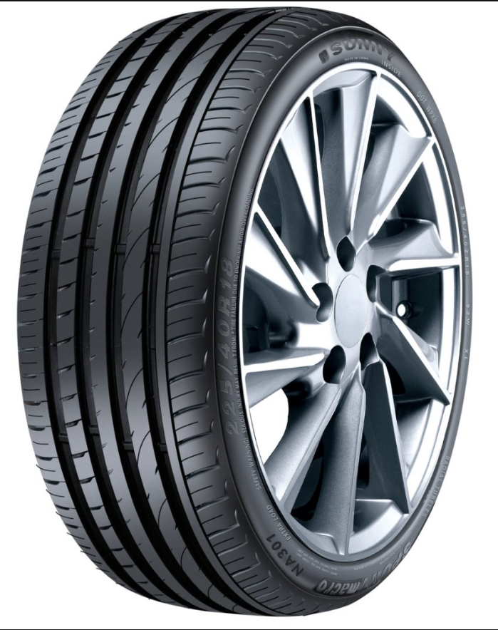
1428 | SUNNY | UHP | 16 | NA305 | 195/45R16 | 84/XL V | 1400
NA301
1102028 | SUNNY | UHP | 16 | NA305 | 195/50R16 | 88/XL V | 1350
1103511 | SUNNY | UHP | 16 | NA305 | 205/45ZR16 | 87/XL W | 1260
1103512 | SUNNY | UHP | 16 | NA305 | 205/50ZR16 | 87 W | 1200
1104000 | SUNNY | UHP | 17 | NA305 | 205/40ZR17 | 84/XL W | 1300
1104001 | SUNNY | UHP | 17 | NA305 | 205/45ZR17 | 88/XL W | 1200
1103077 | SUNNY | UHP | 17 | NA305 | 205/50ZR17 | 93/XL W | 1100
1101355 | SUNNY | UHP | 17 | NA305 | 205/55ZR17 | 95/XL W | 1060
0442 | SUNNY | UHP | 17 | NA305 | 215/40ZR17 | 87/XL W | 1100
1103076 | SUNNY | UHP | 17 | NA305 | 215/45ZR17 | 91/XL W | 1100
1103075 | SUNNY | UHP | 17 | NA305 | 215/50ZR17 | 95/XL W | 1050
1102989 | SUNNY | UHP | 17 | NA305 | 215/55ZR17 | 98/XL W | 1100
1103073 | SUNNY | UHP | 17 | NA305 | 225/45ZR17 | 94/XL W | 1040
1103260 | SUNNY | UHP | 17 | NA305 | 225/50ZR17 | 98/XL W | 1000
1103240 | SUNNY | UHP | 17 | NA305 | 225/55ZR17 | 101/XL W | 940
0437 | SUNNY | UHP | 17 | NA305 | 235/45ZR17 | 97/XL W | 900
0154 | SUNNY | UHP | 17 | NA305 | 235/50ZR17 | 100/XL W | 920
3788 | SUNNY | UHP | 17 | NA305 | 235/55ZR17 | 103/XL W | 900
3795 | SUNNY | UHP | 17 | NA305 | 245/40ZR17 | 95/XL W | 850
3780 | SUNNY | UHP | 17 | NA305 | 245/45ZR17 | 95 W | 850
3792 | SUNNY | UHP | 17 | NA305 | 255/45R17 | 102/XL V | 820
3791 | SUNNY | UHP | 18 | NA305 | 215/45ZR18 | 93/XL W | 1000
1103072 | SUNNY | UHP | 18 | NA305 | 215/55R18 | 95 V | 960
1105567 | SUNNY | UHP | 18 | NA305 | 215/55R18 | 99/XL V | 960
NA305
3798 | SUNNY | UHP | 18 | NA305 | 225/35ZR18 | 87/XL W | 990
1103074 | SUNNY | UHP | 18 | NA305 | 225/40ZR18 | 92/XL W | 1040
1104056 | SUNNY | UHP | 18 | NA305 | 225/45ZR18 | 95/XL W | 920
1102024 | SUNNY | UHP | 18 | NA305 | 225/55R18 | 98 V | 840
1103999 | SUNNY | UHP | 18 | NA305 | 235/45ZR18 | 98/XL W | 870
3778 | SUNNY | UHP | 18 | NA305 | 235/50ZR18 | 97 W | 850
0229 | SUNNY | UHP | 18 | NA305 | 235/55ZR18 | 100 W | 800
3796 | SUNNY | UHP | 18 | NA305 | 245/40ZR18 | 97/XL W | 800
1104031 | SUNNY | UHP | 18 | NA305 | 245/45ZR18 | 100/XL W | 750
1104783 | SUNNY | UHP | 18 | NA305 | 245/50ZR18 | 104/XL W | 780
1103503 | SUNNY | UHP | 18 | NA305 | 255/35ZR18 | 94/XL W | 830
3781 | SUNNY | UHP | 18 | NA305 | 255/40ZR18 | 99/XL W | 760
1103514 | SUNNY | UHP | 18 | NA305 | 255/45ZR18 | 103/XL W | 780
3789 | SUNNY | UHP | 18 | NA305 | 255/55R18 | 109/XL V | 660
3722 | SUNNY | UHP | 19 | NA305 | 215/35ZR19 | 85/XL W | 1100
3799 | SUNNY | UHP | 19 | NA305 | 225/35ZR19 | 88/XL W | 1000
1102025 | SUNNY | UHP | 19 | NA305 | 225/45ZR19 | 96/XL W | 900
1103515 | SUNNY | UHP | 19 | NA305 | 225/55R19 | 99 V | 800
3800 | SUNNY | UHP | 19 | NA305 | 235/35ZR19 | 91/XL W | 880
3784 | SUNNY | UHP | 19 | NA305 | 245/35ZR19 | 93/XL W | 850
3797 | SUNNY | UHP | 19 | NA305 | 245/40ZR19 | 98/XL W | 800
0438 | SUNNY | UHP | 19 | NA305 | 245/45ZR19 | 102/XL W | 750
1105183 | SUNNY | UHP | 19 | NA305 | 245/50ZR19 | 105/XL W | 820
1102830 | SUNNY | UHP | 19 | NA305 | 255/35ZR19 | 96/XL W | 700
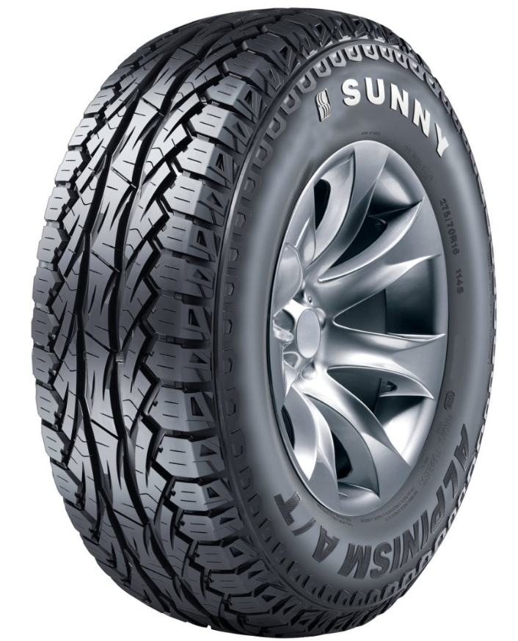
NU006
3782 | SUNNY | UHP | 19 | NA305 | 255/40ZR19 | 100/XL W | 750
0418 | SUNNY | UHP | 19 | NA305 | 255/50ZR19 | 107/XL W | 700
1102828 | SUNNY | UHP | 19 | NA305 | 255/55ZR19 | 111/XL W | 720
3801 | SUNNY | UHP | 19 | NA305 | 275/35ZR19 | 100/XL W | 650
1102026 | SUNNY | UHP | 19 | NA305 | 275/40ZR19 | 101 W | 750
3793 | SUNNY | UHP | 19 | NA305 | 275/45ZR19 | 108/XL W | 650
1104784 | SUNNY | UHP | 20 | NA305 | 225/30ZR20 | 85/XL W | 900
0444 | SUNNY | UHP | 20 | NA305 | 225/35ZR20 | 90/XL W | 840
3785 | SUNNY | UHP | 20 | NA305 | 245/35ZR20 | 95/XL W | 750
1362 | SUNNY | UHP | 20 | NA305 | 245/40ZR20 | 99/XL W | 750
2701 | SUNNY | UHP | 20 | NA305 | 245/45ZR20 | 103/XL W | 720
1439 | SUNNY | UHP | 20 | NA305 | 255/35ZR20 | 102/XL W | 730
3783 | SUNNY | UHP | 20 | NA305 | 275/40ZR20 | 106/XL W | 650
2454 | SUNNY | UHP | 20 | NA305 | 315/35ZR20 | 110/XL W | 500
1103615 | SUNNY | AT | 15 | NU006 | 205/65R15 | 94 H | 1050
1103616 | SUNNY | AT | 15 | NU006 | 205/70R15 | 96 H | 1200
1103617 | SUNNY | AT | 16 | NU006 | 205/60R16 | 92 H | 1050
9953 | SUNNY | AT | 16 | NU006 | 235/70R16 | 106 S | 780
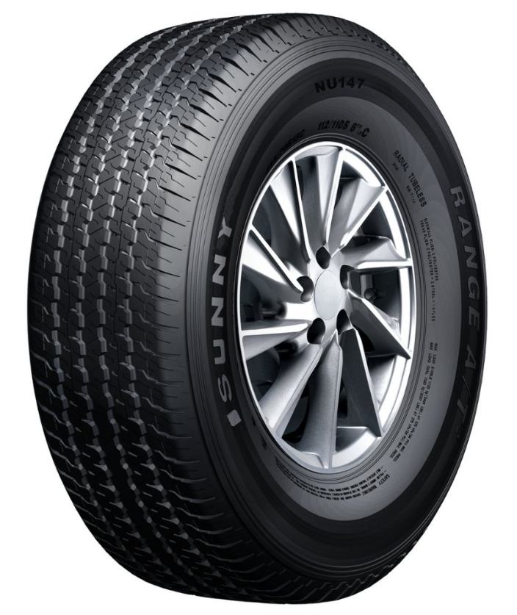
NU147
9950 | SUNNY | AT | 16 | NU006 | 245/70R16 | 111/XL T | 750
9954 | SUNNY | AT | 16 | NU006 | 255/70R16 | 111 T | 700
1106187 | SUNNY | AT | 17 | NU006 | 225/65R17 | 102 T | 800
9633 | SUNNY | AT | 20 | NU006 | 265/50R20 | 111/XL V | 570
9632 | SUNNY | AT | 20 | NU006 | 275/55R20 | 117/XL H | 520
1540 | SUNNY | AT | 20 | NU006 | 285/50R20 | 116/XL H | 500
1103688 | SUNNY | AT | 15 | NU147 | 255/70R15C | 112/110 S | 800
1103638 | SUNNY | AT | 16 | NU147 | 205R16C | 106/104 R | 1000
1103215 | SUNNY | AT | 16 | NU147 | 265/70R16 | 112 S | 670
1103218 | SUNNY | AT | 16 | NU147 | 275/70R16 | 114 H | 600
1103213 | SUNNY | AT | 17 | NU147 | 265/65R17 | 112 T | 670
1103214 | SUNNY | AT | 17 | NU147 | 265/70R17 | 115 S | 600
1103211 | SUNNY | AT | 17 | NU147 | 275/65R17 | 115 H | 680
1103217 | SUNNY | AT | 17 | NU147 | 285/65R17 | 116 H | 650
1103216 | SUNNY | AT | 18 | NU147 | 265/60R18 | 110 H | 700
1103212 | SUNNY | AT | 18 | NU147 | 285/60R18 | 116 H | 550
1104007 | SUNNY | AT | 20 | NU147 | 265/55R20 | 113/XL V | 550
2437 | SUNNY | RFT | 16 | NA302 | 195/55RF16 | 87 V | 1270 |  |  | 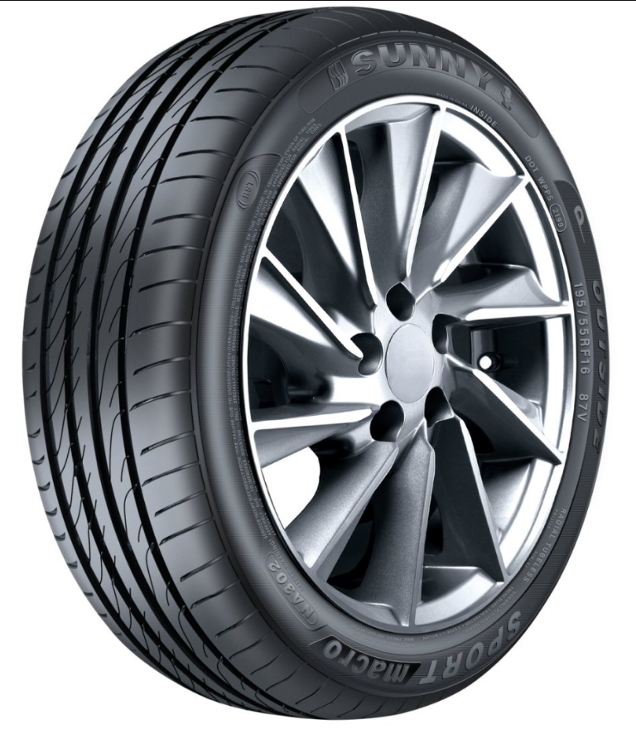
2440 | SUNNY | RFT | 16 | NA302 | 205/55RF16 | 91 V | 1100
1101556 | SUNNY | RFT | 16 | NA302 | 225/55RF16 | 95 V | 1110
2445 | SUNNY | RFT | 17 | NA302 | 205/45ZRF17 | 84 W | 1140
NA302
3419 | SUNNY | RFT | 17 | NA302 | 205/50ZRF17 | 89 W | 1080
2446 | SUNNY | RFT | 17 | NA302 | 225/45ZRF17 | 91 W | 950
2443 | SUNNY | RFT | 17 | NA302 | 225/50ZRF17 | 94 W | 950
2442 | SUNNY | RFT | 17 | NA302 | 225/55ZRF17 | 97 W | 890
2624 | SUNNY | RFT | 17 | NA302 | 235/55ZRF17 | 99 W | 880
2441 | SUNNY | RFT | 18 | NA302 | 215/55RF18 | 95 V | 940
1101555 | SUNNY | RFT | 18 | NA302 | 225/40ZRF18 | 88 W | 950
2448 | SUNNY | RFT | 18 | NA302 | 225/45ZRF18 | 91 W | 900
6027 | SUNNY | RFT | 18 | NA302 | 225/50RF18 | 95 V | 880
2633 | SUNNY | RFT | 18 | NA302 | 235/55RF18 | 100 V | 800
1101557 | SUNNY | RFT | 18 | NA302 | 245/35ZRF18 | 88 Y | 900
2449 | SUNNY | RFT | 18 | NA302 | 245/45ZRF18 | 96 W | 780
2643 | SUNNY | RFT | 18 | NA302 | 245/50ZRF18 | 100 W | 780
2452 | SUNNY | RFT | 18 | NA302 | 255/40ZRF18 | 95 W | 750
1101560 | SUNNY | RFT | 18 | NA302 | 275/40ZRF18 | 99 W | 780
1101558 | SUNNY | RFT | 19 | NA302 | 245/40ZRF19 | 94 W | 800
2450 | SUNNY | RFT | 19 | NA302 | 245/45ZRF19 | 98 W | 750
0191 | SUNNY | RFT | 19 | NA302 | 255/50RF19 | 103 V | 700
1101559 | SUNNY | RFT | 19 | NA302 | 275/35ZRF19 | 96 W | 900
0173 | SUNNY | RFT | 19 | NA302 | 275/40ZRF19 | 101 W | 650
SPORT RACING
1100750 | SUNNY | SPORT RACING | 17 | SPORT RACING | 235/40R17 | 90 W | 900 |  |  | 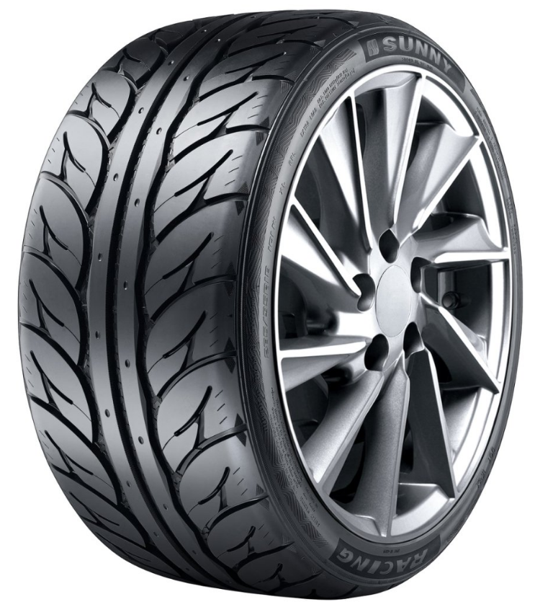
1100748 | SUNNY | SPORT RACING | 17 | SPORT RACING | 235/45R17 | 94 W | 1000
1100749 | SUNNY | SPORT RACING | 18 | SPORT RACING | 225/40R18 | 88 W | 930
1100751 | SUNNY | SPORT RACING | 18 | SPORT RACING | 235/40R18 | 91 W | 860
1100752 | SUNNY | SPORT RACING | 18 | SPORT RACING | 245/40R18 | 93 W | 820
1100745 | SUNNY | SPORT RACING | 18 | SPORT RACING | 255/55R18 | 109/XL V | 660
1100753 | SUNNY | SPORT RACING | 18 | SPORT RACING | 265/35R18 | 97/XL W | 600
1100747 | SUNNY | SPORT RACING | 18 | SPORT RACING | 265/50R18 | 103 W | 650
1100746 | SUNNY | SPORT RACING | 18 | SPORT RACING | 275/40R18 | 103/XL W | 500
1100754 | SUNNY | SPORT RACING | 18 | SPORT RACING | 285/35R18 | 101/XL W | 700
1103190 | SUNNY | LTR | 12 | NL106 | 155R12C | 88/86 N | 2250 |  |  | 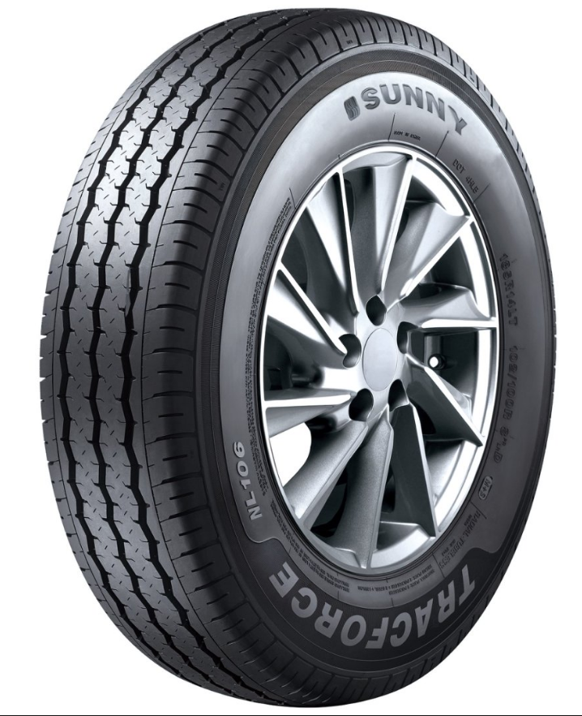
5802 | SUNNY | LTR | 13 | NL106 | 155R13C | 85/83 R | 1950
5933 | SUNNY | LTR | 13 | NL106 | 165/70R13C | 88/86 S | 1850
5805 | SUNNY | LTR | 13 | NL106 | 165R13C | 91/89 S | 1850
1103462 | SUNNY | LTR | 13 | NL106 | 175R13C | 97/95 R | 1650
5934 | SUNNY | LTR | 14 | NL106 | 165/70R14C | 89/87 R | 1780
1103466 | SUNNY | LTR | 14 | NL106 | 165R14C | 96/95 T | 1820
5940 | SUNNY | LTR | 14 | NL106 | 175/65R14C | 90/88 T | 1700
1101770 | SUNNY | LTR | 14 | NL106 | 175/70R14C | 95/93 T | 1620
1103476 | SUNNY | LTR | 14 | NL106 | 175/75R14C | 99/98 S | 1050
5930 | SUNNY | LTR | 14 | NL106 | 175R14C | 99/98 R | 1550
1101772 | SUNNY | LTR | 14 | NL106 | 185R14C | 102/100 R | 1330
NL106
1101763 | SUNNY | LTR | 14 | NL106 | 195R14C | 106/104 R | 1240
3960 | SUNNY | LTR | 15 | NL106 | 185R15C | 103/102 R | 1230
1101771 | SUNNY | LTR | 15 | NL106 | 195/70R15C | 104/102 R | 1200
1101785 | SUNNY | LTR | 15 | NL106 | 195R15C | 106/104 S | 1180
1101768 | SUNNY | LTR | 15 | NL106 | 205/70R15C | 106/104 R | 1100
4310 | SUNNY | LTR | 15 | NL106 | 215/65R15C | 104/102 T | 1100
1101766 | SUNNY | LTR | 15 | NL106 | 215/70R15C | 109/107 S | 1100
1101764 | SUNNY | LTR | 15 | NL106 | 225/70R15C | 112/110 R | 900
5924 | SUNNY | LTR | 16 | NL106 | 185/75R16C | 104/102 R | 1226
5943 | SUNNY | LTR | 16 | NL106 | 195/60R16C | 99/97 H | 1250
5941 | SUNNY | LTR | 16 | NL106 | 195/65R16C | 104/102 T | 1100
3961 | SUNNY | LTR | 16 | NL106 | 195/75R16C | 107/105 T | 1160
1104667 | SUNNY | LTR | 16 | NL106 | 195/75R16C | 110/108 T | 1160
1101767 | SUNNY | LTR | 16 | NL106 | 205/65R16C | 107/105 T | 1060
1103469 | SUNNY | LTR | 16 | NL106 | 205/75R16C | 113/111 R | 1000
5944 | SUNNY | LTR | 16 | NL106 | 215/60R16C | 108/106 T | 1050
1103472 | SUNNY | LTR | 16 | NL106 | 215/65R16C | 109/107 T | 1000
1103480 | SUNNY | LTR | 16 | NL106 | 215/70R16C | 108/106 T | 930
1101769 | SUNNY | LTR | 16 | NL106 | 215/75R16C | 116/114 S | 900
1103191 | SUNNY | LTR | 16 | NL106 | 225/65R16C | 112/110 R | 920
3962 | SUNNY | LTR | 16 | NL106 | 225/75R16C | 121/120 R | 800
1101765 | SUNNY | LTR | 16 | NL106 | 235/65R16C | 115/113 T | 950
1103484 | SUNNY | LTR | 16 | NL106 | 235/85R16C | 114/111 S | 760
1107197 | SUNNY | LTR | 17 | NL106 | 225/55R17C | 109/107 T | 890
 |  |  |  |  |  |  |  | 0

